試験室情報
 |  |  |  |  |  | 試験室情報シート

２０２１年度 第２回 認定試験会場申請書 |  |  |  |  |  | 電気系保全作業実技

＜ 注 意 ＞
認定試験会場申請書提出後に、申請内容が変更となる場合は、本申請書内の変更箇所を「赤字」で訂正し、
事務局メールアドレスまで提出してください。（お電話・メール本文のみでの訂正はお受けできません）

◆◆◆試験室が複数になる場合は、試験室ごとに試験室情報シートを作成してくだい◆◆◆

1．試験室情報
 | 試験室の情報を入力してください。
 | グループID
 | 会場名（企業・学校）
 | 試験室名
 | この試験室で開催する 試験区分・作業・受検者数 (該当欄に人数を入力) |  | 試験区分/作業 |  | 1級 |  | 2級 |  | 3級
 |  |  |  |  | 対象 |  | 対象 |  | 対象
 |  |  | 実技 試験 | 電気系 保全作業 |  | 名 |  | 名 |  | 名
 | 必要運営スタッフ数 |  |  |  | 0 | 名 | 0 | 名 | 0 | 名

2．試験室・本部等の会場施設、ならびに運営スタッフの手配確認
 | 認定試験会場申請マニュアルの「Ⅳ.認定試験会場の設置条件」をよく読み、すべての条件を満たすことを確認
 | したうえで、下記のチェックボックスにチェックを入れてください。
 | なお、条件に満たさないことが発覚した時点で、試験を無効とします。

3．技能検定委員情報
 | 技能検定委員の情報を入力してください。
 | ※ 技能検定委員の必要人数を満たさない場合は、申請できません
 | ※ 試験当日、技能検定委員の必要人数を満たさなくなった場合は、試験を無効とします
 | ※ 技能検定委員は、申請認定試験会場以外に最低1会場の稼働が必要です
 | ※ 検定委員の登録実績がなく、新規検定委員が必要な場合は、期日までに事務局へ連絡ください
 | ※ 技能検定委員の情報に変更が発生した場合は、都度、ご連絡ください
 | ※ 試験運営の公平性を担保するため、事務局が指定する技能検定委員を派遣します
 | 技能検定委員情報 | ご担当者氏名（１）
 |  | ご担当者氏名（２）
 |  | ご担当者氏名（３）

4．試験室レイアウト
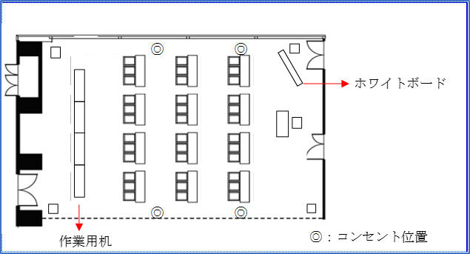
 | 試験室レイアウトを下枠に記入し
 | 提出してください。
 | ※ 提出様式は自由書式で結構です
 | （右図は、受検者12名の際の試験室
 | レイアウトとなります）
 | ※ 試験室が階段教室の場合は、
 | 事前にご相談ください

